Formato Template
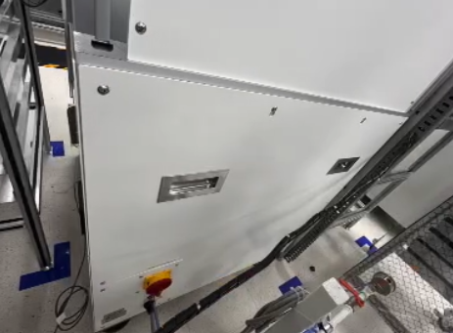 Foto del equipo con puntos señalados

 | Energía | Pasos de bloqueo y prueba | EPP al bloquear y probar
 | principal | 1 Preparar el apagado | Gafas de seguridad
 | Eléctrica | 2 Notificar a los empleados afectados
 |  | 3 Apagar el equipo y desconectar energía en el switch general | Guantes dieléctricos
 | Energías | 4 Instalar candado y tarjeta de bloqueo (LOTO) en el switch general
 | secundarias | 5 Liberar cualquier energía residual | Zapato de seguridad
 | _____ | 6 Medir y probar energía cero (intentar encender)
 |  | 7 Completar el servicio
 |  | 8 Limpiar y reinstalar el equipo para su entrega

 | No. Documento: |  |  | Revisión:

